Sheet1
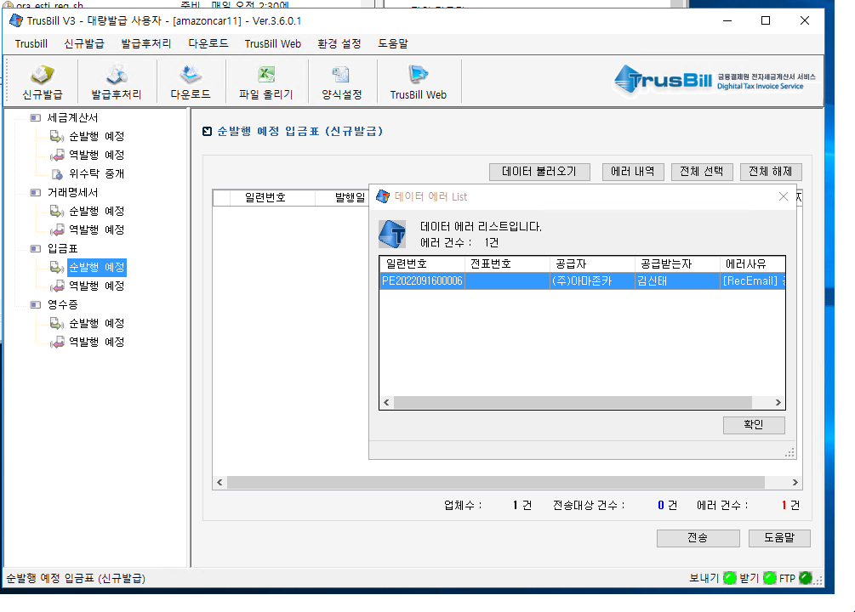
* 매월 10일이후에는 전월분 발송이 안되므로 10일전까지 에러분 확인하여 처리해야합니다.

메시지 : | 전자계산서 전송전 에러발생 확인. recconame=202209200000000001923한국항공대학교산학협력단

104번 서버 트러스빌 에이전트 - 신규발급 - 세금계산서 - 순발행예정
데이터불러오기 버튼 클릭하면 에러메시지 나옴
에러사유 확인하여 조치

SELECT * FROM tax WHERE recconame LIKE '%한국항공%' AND resseq LIKE '20220920%'
SELECT * FROM SALEEBILL WHERE recconame LIKE '%한국항공%' AND resseq LIKE '20220920%'

대부분 사업자등록번호, 주민번호, 이메일주소가 잘못된 경우임. 확인하고 tax, saleebill 테이블 값 수정하고, saleebill.loadstatus=0 으로 초기화 해야 다시 나감
최초영업자, 세금계산서담당자에게 잘못 입력분 알려주고 고객관리에 수정하도록 요청
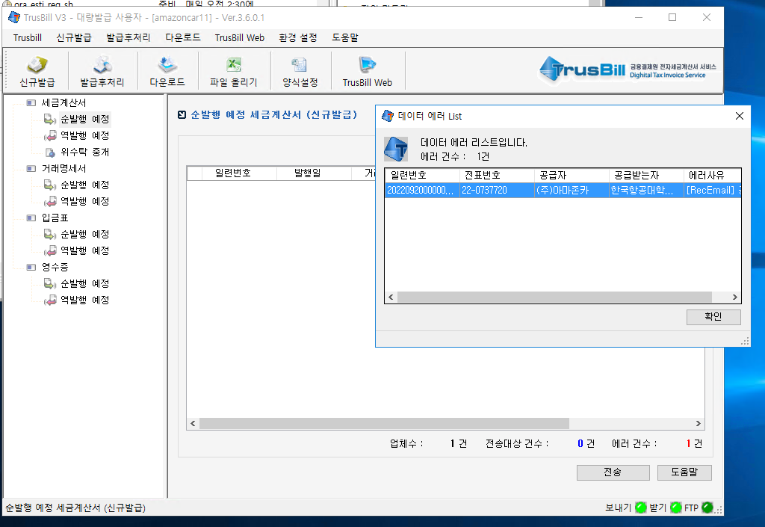

메시지 : | 전자입금표 전송전 에러발생 확인. recconame=PE2022091600006김신태

104번 서버 트러스빌 에이전트 - 신규발급 - 입금표 - 순발행예정
데이터불러오기 버튼 클릭하면 에러메시지 나옴
에러사유 확인하여 조치

SELECT * FROM payEBILL WHERE recconame LIKE '%김신태%' AND pubdate LIKE '202209%'

대부분 사업자등록번호, 주민번호, 이메일주소가 잘못된 경우임. 확인하고 payebill 테이블 값 수정하고, payebill.loadstatus=0 으로 초기화 해야 다시 나감
최초영업자, 세금계산서담당자에게 잘못 입력분 알려주고 고객관리에 수정하도록 요청

